Sin Condicion Spread
 |  |  | Multiplicador de Sigma (M)
 |  | # Contratos (n) | 1.0 | 1.5 | 2.0 | 2.5 | 3.0 | 3.5 | 4.5 | 5.0 |  | 1 | 1.5 | 2 | 2.5 | 3 | 3.5 | 4.5 | 5
 |  | 1 | -$31,594 | -$24,748 | -$14,732 | -$11,411 | -$7,629 | -$7,361 | -$2,289 | -$2,847 | (1, 2, 5, 10)
 |  | 2 | -$62,765 | -$49,185 | -$29,258 | -$22,652 | -$15,142 | -$14,627 | -$4,541 | -$5,663 | op | 79 | 58 | 38 | 31 | 21 | 17 | 7 | 6
 |  | 5 | -$156,278 | -$122,496 | -$72,835 | -$56,377 | -$37,681 | -$36,425 | -$11,298 | -$14,109 | 1 | -31,594 | -24,748 | -14,732 | -11,411 | -7,629 | -7,361 | -2,289 | -2,847
 |  | 10 | -$312,134 | -$244,680 | -$145,464 | -$112,584 | -$75,246 | -$72,756 | -$22,559 | -$28,186 | 2 | -62,765 | -49,185 | -29,258 | -22,652 | -15,142 | -14,627 | -4,541 | -5662.578
 |  |  |  |  |  |  |  |  |  |  | 5 | -156,278 | -122,496 | -72,835 | -56,377 | -37,681 | -36,425 | -11,298 | -14,109
 |  | # Operaciones | 79 | 58 | 38 | 31 | 21 | 17 | 7 | 6 | 10 | -312133.73 | -244,680 | -145463.87 | -112584.41 | -75245.68 | -72755.57 | -22559.26 | -28186.17
 |  | Resultado promedio por operación | -400 | -427 | -388 | -368 | -363 | -433 | -327 | -475

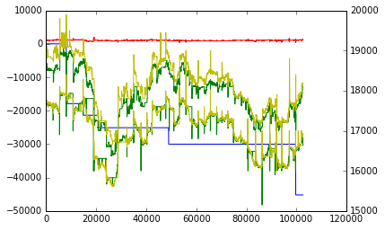

mult 2,5
 |  |  |  |  |  |  |  |  |  |  | 1 | -54647.562 | 61687.042
 |  |  |  |  |  |  |  |  |  |  | 2 | -105623.124 | 125066.084
 |  |  |  |  |  |  |  |  |  |  | 3 | -156598.686 | 188445.126
 |  |  |  |  |  |  |  |  |  |  | 5 | -258549.81 | 315203.21
 |  |  |  |  |  |  |  |  |  |  | 7 | -360500.934 | 441961.294
 |  |  |  |  |  |  |  |  |  |  | 10 | -513427.62 | 632098.42

Monto

 | Ventana | Resultado (M=2, n=1) | Cantidad Operaciones | Resultado por Operación
 | 1/6 | -$30,166 | 74 | -$408
 | 1/4 | -$22,929 | 55 | -$417
 | 1/3 | -$14,732 | 38 | -$388
 | 1/2 | $9,810 | 27 | $363
 | 2/3 | -$6,474 | 19 | -$341
 | 5/6 | -$5,062 | 18 | -$281

 | Cota en el Spread | Resultado (M=2, n=1) | Cantidad Operaciones | Resultado por Operación
 | 2000 | $14,731 | 38 | $388
 | 1000 | $14,039 | 37 | $379
 | 500 | $13,684 | 36 | $380
 | 300 | $10,566 | 31 | $341
 | 200 | $8,897 | 26 | $342
 | 100 | $6,684 | 22 | $304
 | 50 | $5,834 | 19 | $307
 | 20 | $5,190 | 18 | $288
 | 10 | $4,292 | 15 | $286
 | 0

 | 343390

